1) ASM049-3 (2)
3 DAY 2 NIGHT
PUTRA JAYA - KUALA LUMPUR - COLMAR - I CITY - MALAKA
+ FREE LEGOLAND PHOTO ONLY
DEP 20, 22, 23, 24, 26, 27, 28, 29, 30, 31 DEC 2019
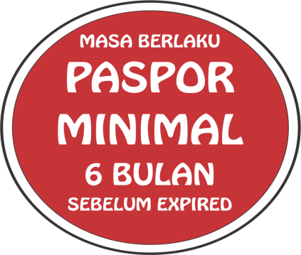
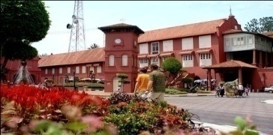
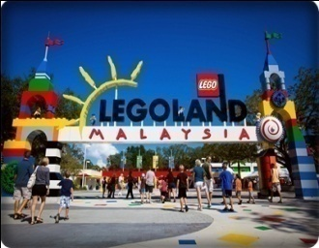
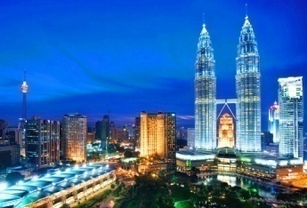
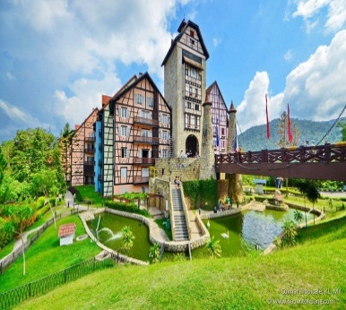

 | HARI 01 | BATAM - JOHOR - PUTRA JAYA - KUALA LUMPUR
 |  | BTH-JHB 06.30-09.40
 |  | Sesampainya di Johor kita akan diantar menuju Legoland untuk berfoto, selanjutnya kita menuju Putra Jaya Tour untuk mengunjungi Pusat Pemerintahan Negara Malaysia yang baru, yang terkenal dengan berbagai bangunan dan pemandangannya yang indah selanjutnya menuju Kuala Lumpur untuk kemudian City Tour mengunjungi, Petronas Twin Tower, KLCC Shopping Centre, Dataran Merdeka, King Palace, dan terakhir mengunjungi Chocolate Shop dan Sungai Wang yang adalah pusat perbelanjaan terbesar di Kuala Lumpur. Selanjutnya kita akan menuju Hotel untuk Check in dan beristirahat di Hotel Kuala Lumpur.
 |  | H Hotel : Kuala Lumpur Sani/My Hotel/I Tune Hotel atau Setaraf *3 Local
 | HARI 02 | KUALA LUMPUR - COLMAR TROPICALE - I CITY ä (B)
 |  | Setelah sarapan pagi, kita akan langsung menuju China Town, Batu Cave selanjutnya mengunjungi selanjutnya kita akan diantar menuju Colmar Tropicale di mana akan membawa kita ke seluruh pengalaman Eropa yang baru. Kemudian kita akan melanjutkan perjalanan menuju I-CITY Theme Park Syah Alam Selangor (Optional : Ticket), Usai acara kita akan diantar kembali ke hotel dan beristirahat di hotel.
 |  | H Hotel : Kuala Lumpur Sani/Arenaa/Putri Park Hotel atau Setaraf *3 Local
 | HARI 03 | KUALA LUMPUR - MALAKA CITY TOUR - JOHOR - BATAM ä (B)
 |  | JHB-BTH 18.30-19.40
 |  | Setelah sarapan pagi kita langsung check out dari hotel dan langsung menuju City tour Malaka mengunjungi St. Paul Church, Farmosa Resort, Gerbang Farmosa setelah itu kita akan menuju Pelabuhan Johor untuk kepulangan.

BIAYA TOUR per ORANG Dalam IDR (Pasti Berangkat Minimum : 30 Peserta dengan 1 Tour Leader)
FERRY |  | HARGA PAKET TOUR |  |  |  |  |  | BIAYA TAMBAHAN |  | TOTAL BIAYA/ORG DEWASA (1 kmr berdua)
 |  | ADULT | CLD/TWN | CWB | CNB | INFANT |  | TIPS GUIDE | SURCHARGE
VIA JOHOR |  | 1,350,000 | 1,350,000 | 1,350,000 | 1,050,000 | 850,000 |  | 170,000 | 130,000 | IDR 1,650,000

NOTED :
1) | PEMBAYARAN HANYA DAPAT DILAKUKAN DALAM RUPIAH
2) | HARGA RINGGIT ALL IN, DEWASA & CWB : RM 486 // CNB : RM 398 // INFANT (USIA DIBAWAH 2 TAHUN) : RM 250
3) | HARGA RINGGIT BERLAKU APABILA KURS RINGGIT BERADA DIATAS 3500.
4) | HARGA SINGLE SUPPLEMENT (SATU ORANG DALAM SATU KAMAR) PENAMBAHAN Rp 450.000 ATAU RMY 120 DARI HARGA DEWASA

PAKET TERMASUK : |  |  |  |  |  |  | PAKET TIDAK TERMASUK :
1 | TICKET FERRY BATAM - JOHOR PP + TAX |  |  |  |  |  | 1 | MAKAN SIANG & MALAM
2 | ACARA PERJALANAN, MEAL & TOUR SESUAI JADWAL (BUS EKSEKUTIVE BER-AC) |  |  |  |  |  | 2 | ASURANSI,PORTER DAN BIAYA PRIBADI SELAMA PERJALANAN
3 | TIPS GUIDE DAN SURCHARGE
4 | TOUR GUIDE BERBAHASA INDONESIA / MELAYU
5 | SOUVENIR CANTIK PERFORMA TOUR & TRAVEL

DEPOSIT, PEMBAYARAN & PEMBATALAN :
1.Uang Muka Pendaftaran tidak dapat dikembalikan (down payment non refundable) per peserta sejumlah 50% dari Biaya Paket Tour Rp .....+ Biaya Visa (jika ada) Berdasarkan ketentuan dari kedutaan, maka biaya visa tetap harus dibayarkan walaupun visa tidak disetujui oleh Kedutaan dan jika terdapat biaya lain seperti biaya cetak tiket dan biaya tour maka akan dibebankan kepada peserta tour.
2.Bila permohonan visa ditolak, sedangkan tiket sudah diterbitkan sebelum permohonan visa disetujui, karena keharusan sehubungan dengan tenggat waktu yang ditentukan perusahaan penerbangan (airlines), maka biaya visa tidak dapat dikembalikan dan Peserta tetap dikenakan denda pembatalan dan administrasi sesuai dengan kondisi terkait pihak airlines, hotel dan agen di luar negeri.
3.Demi kenyamanan dan kelancaran perencanaan perjalanan tour, Performa Tours & Travel berhak untuk menerbitkan tiket pesawat, kereta api dan transportasi lainnya, akomodasi, tiket masuk objek wisata tanpa melakukan konfirmasi lisan maupun tertulis kepada pendaftar yang telah melakukan deposit.
4.Mengganti hotel-hotel yang akan digunakan berhubung hotel tersebut sudah penuh dan mengganti dengan hotel lain yang setaraf sesuai dengan pertimbangan dan konfirmasi. Apabila dalam periode tour di kota-kota yang dikunjungi sedang berlangsung pameran/konferensi maka akan diganti dengan hotel-hotel lain yang setaraf di kota-kota terdekat.
5. Airport Tax Intl & Fuel surcharge, Biaya visa dan asuransi perjalanan dapat berubah sewaktu-waktu tanpa pemberitahuan terlebih dahulu dan akan disesuaikan kepada peserta sebelum keberangkatan.
6. Performa berhak menagih selisih harga tour dan lain-lainnya (jika terjadi kenaikan harga tour, airport tax, dll) kepada calon Peserta.Jika terjadi kekurangan kuota akan dipindah ke tanggal yang terdekat,dan apabila kalau peserta tidak bersedia,maka akan dilakukan pengembalian total kecuali Visa
7.Jadwal Tour dapat berubah sewaktu-waktu mengikuti kondisi yang memungkinkan dengan tanpa mengurangi isi dalam acara tour tersebut. Apabila dalam periode tour di kota-kota yang dikunjungi sedang berlangsung pameran/konferensi maka akan diganti dengan hotel-hotel lain yang setaraf di kota-kota terdekat.
CONTACT PERSON
FANDI : 081372361777
081553859900
8. Jika terjadi pembatalan/pindah tanggal/pindah acara tour oleh peserta sebelum tanggal keberangkatan maka biaya pembatalan akan mengacu pada peraturan Performa Travel. (Dapat dilihat di website: www.performaholiday.com, Buku Tour, ataupun pada Bukti Pembayaran Deposit/Invoice) sbb: - Setelah pendaftaran : Uang Muka pendaftaran (Non Refundable) - 30-15 hari kalender sebelum tanggal keberangkatan : 50% dari biaya tour - 14-07 hari kalender sebelum tanggal keberangkatan : 75% dari biaya tour - 06 hari kalender sebelum tanggal keberangkatan : 100% dari biaya tour
9. Apabila terjadi Force Majeur/Kondisi diluar kendali (Bencana alam, Pemogokkan, Kehilangan, Kerusakan, Keterlambatan sarana angkutan/transportasi, dll) yang dapat mempengaruhi acara tour menjadi berubah dan bersifat non refundable (tidak ada pengembalian). Dan Harga tour tidak termasuk segala pengeluaran tambahan yang disebabkan oleh Force Majeur.
10. Pelunasan biaya tour paling lambat 14 hari sebelum tanggal keberangkatan
11. Bagi peserta yang menempati Kamar Triple (1kamar ditempati 3 orang), kami tidak menjamin tamu akan mendapat 3 tempat tidur yang terpisah, mengingat tempat tidur yang didapat tergantung dari kondisi hotel yang ada (bisa berupa 1 tempat tidur / kasur saja / sofa bed) dan tamu tidak mendapat pengurangan biaya.
12. Bagi pendaftar yang berusia di atas 70 tahun atau memiliki keterbatasan fungsi anggota tubuh atau indera atau keterbatasan secara mental, wajib didampingi oleh anggota keluarga, teman atau saudara yang akan bertanggung jawab selama perjalanan tour.
13. Single supplement adalah biaya untuk 1 orang yang menempati 1 kamar sendiri (Jenis kamar yang diberikan di Eropa biasanya dengan 1 tempat tidur Single).
14. Tipping untuk pengemudi … 2 /orang/hari, porter … 2/orang/hotel, local guide …2/orang/hari, dan Tour Leader … 3 /orang/hari.
Ketentuan Mengenai Biaya & Pelaksanaan Tour :
15. Biaya tour dapat berubah sewaktu-waktu disesuaikan dengan regulasi pemerintah / maskapai penerbangan / jasa penyedia hotel / kedutaan besar / Jasa Penyedia Lainnya. Sehubungan dengan adanya perubahan pada harga tiket / Airport tax / Fuel Surcharge / War Insurance / Hotel / Tipping / Biaya pengurusan visa, dan sebagainya.
16. Jadwal Perjalanan juga dapat berubah sewaktu-waktu disebabkan situasi dan kondisi yang terjadi pada saat akan / sedang berlangsungnya tour dan keputusan perubahan jadwal ditentukan berdasarkan pertimbangan atas aspek keamanan, keselamatan, dan kenyamanan para peserta selama pelaksanaan Tour.

